POP
 |  | POP - Processo Operacional Padrão

Processo Operacional Padrão |  |  |  | Área: | Cocção B |  | Processo: | Fornada de Brownie X
Equipamento: | Forno 01B |  |  | Localização: | Galpão 01 |  | Versão doc.: | 1.2 | Data: | 2021-01-06
Simbologia de fluxo:
Passo do processo |  |  | Detalhes (como, por quê) |  |  | Fluxograma
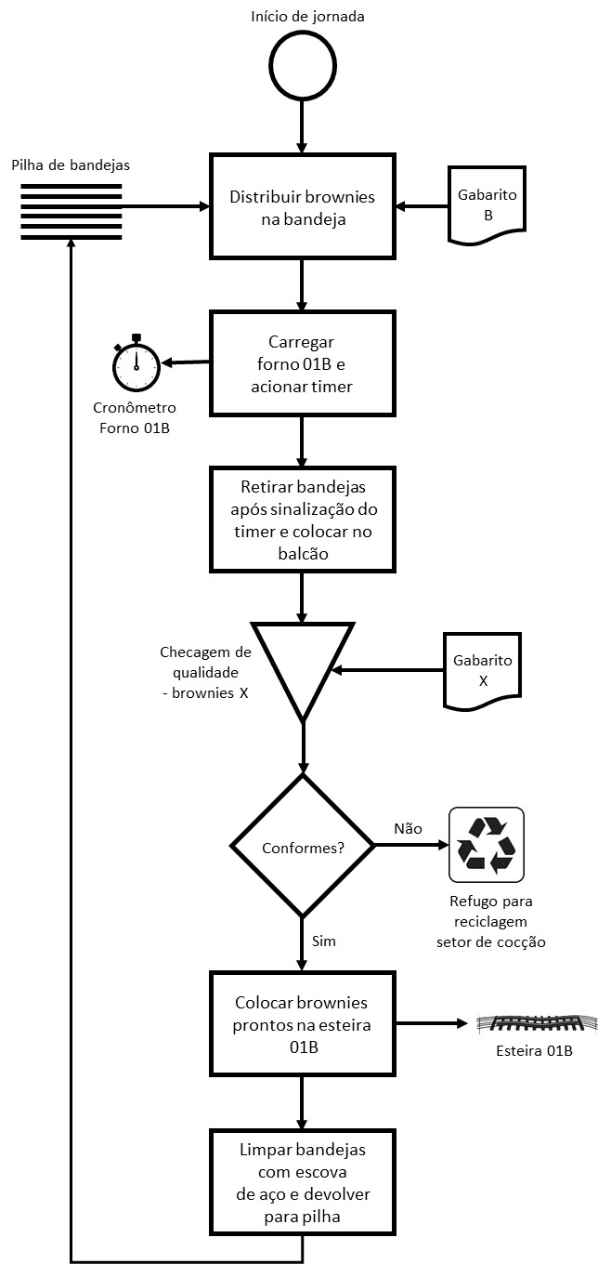
1 - Preparar bandeja de fornada |  |  | Pegar bandeja da pilha de carga e distribuir brownies conforme gabarito B
2 - Colocar no forno e acionar timer |  |  | Colocar bandeja em trilho vago no forno e acionar timer - confirmar tempo 01B
3 - Retirar bandeja |  |  | Ao sinal de término de cocção, retirar bandejas e colocar sobre balcão de descarga
4 - Checar cocção |  |  | Verificar integridade dos itens (gabarito X) - refugar os defeituosos
5 - Transferir itens para esteira |  |  | Remover itens prontos da bandeja e colocar na esteira 01B
6 - Limpar bandeja |  |  | Limpar bandeja com escova de aço
7 - Devolver bandeja |  |  | Colocar bandeja limpa na pilha de carga

Observações (mudanças em relação à versão anterior, pontos de atenção etc.)
Substituição de esponja plástica por escova de aço no passo 6 do processo.
Aprovações / assinaturas
Data | Nome |  |  |  | Função |  | Assinatura
2021-01-06 | Henry Jacquin Gourmessin |  |  |  | Supervisor de cocção

Processo Operacional Padrão |  |  |  | Área: | TI |  | Processo: | Definir tipos de pagamento
Equipamento: | Loja virtual |  |  | Localização: | Internet - site |  | Versão doc.: | 1.3 | Data: | 2021-01-14
Simbologia de fluxo:
Passo do processo |  |  | Detalhes (como, por quê) |  |  | Fluxograma
1 - Exibir ao usuário os tipos de pagamento possíveis |  |  | Exibir opções conforme parametrizado com o facilitador de pagamentos, prevendo cartão de débito / crédito e PIX/QRCode (não boleto).
2 - Capturar tipo de pagamento escolhido |  |  | Usuário seleciona radio buttom com opção desejada.
3 - Fazer conexão com pagamento escolhido |  |  | Na confirmação do checkout, passar o pagamento e capturar retorno do facilitador
4 - Tratar retorno |  |  | Se houver problema no meio de pagamento escolhido, solicitar outro ao usuário
5 - Confirmar pagamento e checkout |  |  | Se o pagamento estiver OK, exibir mensagem de compra concluída com sucesso
6 - Disparar e-mail de confirmação de compra |  |  | Disparar e-mail ao usuário com dados completos da compra e Nfe
7 - Carregar lista para preparação do pedido |  |  | Exibir no quadro da retaguarda o pedido, com data/hora de entrada e dados para despacho

Observações (mudanças em relação à versão anterior, pontos de atenção etc.)
Inclusão do tipo de pagamento PIX/QRCode.
Aprovações / assinaturas
Data | Nome |  |  |  | Função |  | Assinatura
2021-01-14 | Sidervan Poindexter |  |  |  | Gestor do comércio eletrônico

Processo Operacional Padrão |  |  |  | Área: | TI |  | Processo: | Definir tipos de pagamento
Equipamento: | Loja virtual |  |  | Localização: | Internet - site |  | Versão doc.: | 1.3 | Data: | 2021-01-14
Simbologia de fluxo:
Passo do processo |  |  | Detalhes (como, por quê) |  |  | Fluxograma
1 - Exibir ao usuário os tipos de pagamento possíveis |  |  | Exibir opções conforme parametrizado com o facilitador de pagamentos, prevendo cartão de débito / crédito e PIX/QRCode (não boleto).
2 - Capturar tipo de pagamento escolhido |  |  | Usuário seleciona radio buttom com opção desejada.
3 - Fazer conexão com pagamento escolhido |  |  | Na confirmação do checkout, passar o pagamento e capturar retorno do facilitador
4 - Tratar retorno |  |  | Se houver problema no meio de pagamento escolhido, solicitar outro ao usuário
5 - Confirmar pagamento e checkout |  |  | Se o pagamento estiver OK, exibir mensagem de compra concluída com sucesso
6 - Disparar e-mail de confirmação de compra |  |  | Disparar e-mail ao usuário com dados completos da compra e Nfe
7 - Carregar lista para preparação do pedido |  |  | Exibir no quadro da retaguarda o pedido, com data/hora de entrada e dados para despacho

Observações (mudanças em relação à versão anterior, pontos de atenção etc.)
Inclusão do tipo de pagamento PIX/QRCode.
Aprovações / assinaturas
Data | Nome |  |  |  | Função |  | Assinatura
2021-01-14 | Sidervan Poindexter |  |  |  | Gestor do comércio eletrônico

